任务数据title
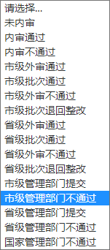
年度 | 样点编码 | 经度 | 纬度 | 样点类型 | 省 | 市 | 县 | 乡镇 | 分配状态 | 采集小组 | 样品采集状态 | 信息审核 | 制样单位 | 制样单位接收状态 | 二次编码 | 流转状态 | 批次号 | 实验室
2021 |  |  |  | 普通样 |  |  |  |  | XX已分配 | xx小组 | 已采集 |  | xx单位 | 已接收 |  | 已流转 |  | xx实验室
 |  |  |  | 质控样 |  |  |  |  | XX未分配 |  | 未采集 |  |  |  |  | 未流转

